상품제안서
다올 컬러 미니 후레쉬 열쇠고리 / LED / 랜턴 | 상품코드: F29305

 |  |  |  |  |  |  | 02-412-0044 | www.easy1.co.kr
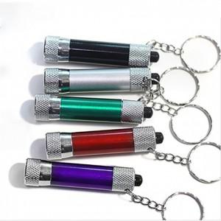

【상세/제작정보】 | 기본수량 미만 인쇄불가 스티커 제작및 부착 비용 별도 문의.

【인쇄/포장옵션】 | 레이저 / OPP(비닐)

【공급단가】 | 수량 | 300~ | 500~ | 1,000~ | 3,000~ | 5,000~
*VAT별도 | 단가 | 2,600원 | 2,560원 | 2,500원 | 2,400원 | 2,300원

【상품 URL】 | https://easy1.co.kr:443/src/goods_detail.php?gdno=29305

